Pravidla
ÚKOLY: | 1. | Vytvořte rozbalovací seznamy do vámi zvýrazněných buněk na tomto listě, popřípadě si založte vlastní zdroj dat. Popište aktivitu v buňce, viz obrázek.
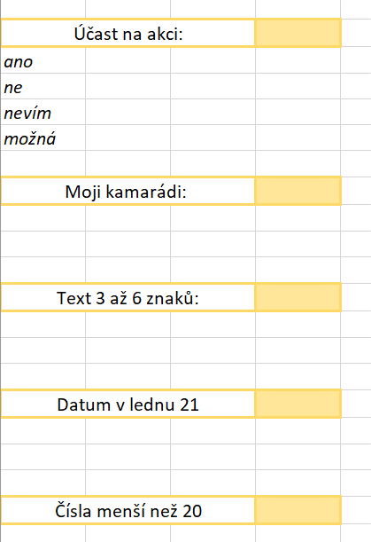
 | 2. | Ke dvěma libovolným Ověřovacím pravidlům přidejte Zprávu při zadávání a Chybové hlášení.
 | 3. | Vytvořte vlastní rozbalovací seznam s 4 různými odpověďmi (ano, ne, nevím, možná)
 | 4. | Vytvořte vlastní rozbalovací seznam se 4 různými jmény.
 | 5. | Omezte vložení délky textu na počet znaků - minimálně 3 a maximálně 6 znaků.
 | 6. | Vložte datum s podmínkou odpovídající jenom lednu letošního roku. Buňka musí mít formát Datum.
 | 7. | Omezte vložení celých čísel menších než 20.

